Трикотаж
 |  |  |  | info@likadress.ru | К оплате: | 0.00 руб
 |  | Прайс-каталог | 8-800-250-95-37

 |  | производителя трикотажа LikaDress.ru |  | ул. Наговицыной-Икрянистовой, д. 6
 |  | 01.03.2024 13:51 |  | г. Иваново, Россия, 153002
Фотография | Артикул | Название | Ссылка на сайт | Размер | От 1 шт | Цена со скидкой от 1 шт | от 3000р | Цена со скидкой от 3000р | от 25000р | Цена со скидкой от 25000р | от 45000р | Цена со скидкой от 45000р | Заказ, шт | Сумма
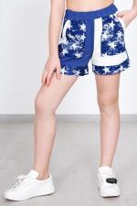 | 3611 | Шорты Старс Д Арт. 3611 | https://likadress.ru/catalog/detskie_shorty/~shorty_stars_d_3611 | 30 | 383.00 руб | 192.00 руб | 250.00 руб | 125.00 руб | 238.00 руб | 119.00 руб | 225.00 руб | 113.00 руб | 0 | 0.00 руб
 |  |  |  | 32 | 383.00 руб | 192.00 руб | 250.00 руб | 125.00 руб | 238.00 руб | 119.00 руб | 225.00 руб | 113.00 руб | 0 | 0.00 руб
 |  |  |  | 34 | 383.00 руб | 192.00 руб | 250.00 руб | 125.00 руб | 238.00 руб | 119.00 руб | 225.00 руб | 113.00 руб | 0 | 0.00 руб
 |  |  |  | 36 | 383.00 руб | 192.00 руб | 250.00 руб | 125.00 руб | 238.00 руб | 119.00 руб | 225.00 руб | 113.00 руб | 0 | 0.00 руб
 |  |  |  | 38 | 383.00 руб | 192.00 руб | 250.00 руб | 125.00 руб | 238.00 руб | 119.00 руб | 225.00 руб | 113.00 руб | 0 | 0.00 руб
 |  |  |  | 28 | 383.00 руб | 192.00 руб | 250.00 руб | 125.00 руб | 238.00 руб | 119.00 руб | 225.00 руб | 113.00 руб | 0 | 0.00 руб

 | 7384 | Рубашка детская Филипп Д Арт. 7384 | https://likadress.ru/catalog/detskie_rubashki/~rubashka_detskaya_filipp_d | 32 | 505.00 руб | 354.00 руб | 330.00 руб | 231.00 руб | 314.00 руб | 220.00 руб | 297.00 руб | 208.00 руб | 0 | 0.00 руб
 |  |  |  | 34 | 505.00 руб | 354.00 руб | 330.00 руб | 231.00 руб | 314.00 руб | 220.00 руб | 297.00 руб | 208.00 руб | 0 | 0.00 руб

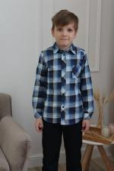 | 7383 | Рубашка детская Филипп С Арт. 7383 | https://likadress.ru/catalog/detskie_rubashki/~rubashka_detskaya_filipp_s | 32 | 505.00 руб | 354.00 руб | 330.00 руб | 231.00 руб | 314.00 руб | 220.00 руб | 297.00 руб | 208.00 руб | 0 | 0.00 руб

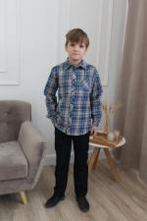 | 7369 | Рубашка детская Филипп Г Арт. 7369 | https://likadress.ru/catalog/detskie_rubashki/~rubashka_detskaya_filipp_g | 32 | 505.00 руб | 354.00 руб | 330.00 руб | 231.00 руб | 314.00 руб | 220.00 руб | 297.00 руб | 208.00 руб | 0 | 0.00 руб
 |  |  |  | 34 | 505.00 руб | 354.00 руб | 330.00 руб | 231.00 руб | 314.00 руб | 220.00 руб | 297.00 руб | 208.00 руб | 0 | 0.00 руб

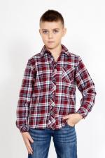 | 7368 | Рубашка детская Филипп В Арт. 7368 | https://likadress.ru/catalog/detskie_rubashki/~rubashka_detskaya_filipp_v | 32 | 505.00 руб | 354.00 руб | 330.00 руб | 231.00 руб | 314.00 руб | 220.00 руб | 297.00 руб | 208.00 руб | 0 | 0.00 руб

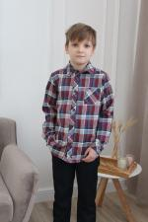 | 7367 | Рубашка детская Филипп Б Арт. 7367 | https://likadress.ru/catalog/detskie_rubashki/~rubashka_detskaya_filipp_b | 32 | 505.00 руб | 354.00 руб | 330.00 руб | 231.00 руб | 314.00 руб | 220.00 руб | 297.00 руб | 208.00 руб | 0 | 0.00 руб
 |  |  |  | 34 | 505.00 руб | 354.00 руб | 330.00 руб | 231.00 руб | 314.00 руб | 220.00 руб | 297.00 руб | 208.00 руб | 0 | 0.00 руб

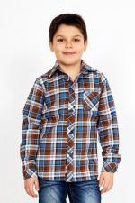 | 7366 | Рубашка детская Филипп А Арт. 7366 | https://likadress.ru/catalog/detskie_rubashki/~rubashka_detskaya_filipp_a | 32 | 505.00 руб | 354.00 руб | 330.00 руб | 231.00 руб | 314.00 руб | 220.00 руб | 297.00 руб | 208.00 руб | 0 | 0.00 руб
 |  |  |  | 34 | 505.00 руб | 354.00 руб | 330.00 руб | 231.00 руб | 314.00 руб | 220.00 руб | 297.00 руб | 208.00 руб | 0 | 0.00 руб

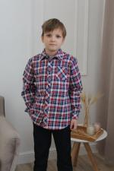 | 7365 | Рубашка детская Филипп К Арт. 7365 | https://likadress.ru/catalog/detskie_rubashki/~rubashka_detskaya_filipp_k | 32 | 505.00 руб | 354.00 руб | 330.00 руб | 231.00 руб | 314.00 руб | 220.00 руб | 297.00 руб | 208.00 руб | 0 | 0.00 руб
 |  |  |  | 34 | 505.00 руб | 354.00 руб | 330.00 руб | 231.00 руб | 314.00 руб | 220.00 руб | 297.00 руб | 208.00 руб | 0 | 0.00 руб

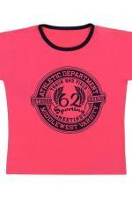 | 6922 | Футболка Камелот Б Арт. 6922 | https://likadress.ru/catalog/detskie_futbolki/~futbolka_kamelot_b | 30 | 291.00 руб | 204.00 руб | 190.00 руб | 133.00 руб | 181.00 руб | 127.00 руб | 171.00 руб | 120.00 руб | 0 | 0.00 руб
 |  |  |  | 32 | 291.00 руб | 204.00 руб | 190.00 руб | 133.00 руб | 181.00 руб | 127.00 руб | 171.00 руб | 120.00 руб | 0 | 0.00 руб

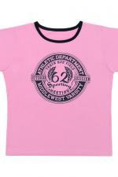 | 6921 | Футболка Камелот А Арт. 6921 | https://likadress.ru/catalog/detskie_futbolki/~futbolka_kamelot_a | 30 | 291.00 руб | 204.00 руб | 190.00 руб | 133.00 руб | 181.00 руб | 127.00 руб | 171.00 руб | 120.00 руб | 0 | 0.00 руб
 |  |  |  | 32 | 291.00 руб | 204.00 руб | 190.00 руб | 133.00 руб | 181.00 руб | 127.00 руб | 171.00 руб | 120.00 руб | 0 | 0.00 руб

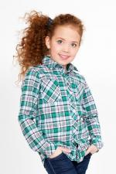 | 6911 | Рубашка Пэм А Арт. 6911 | https://likadress.ru/catalog/detskie_rubashki/~rubashka_pem_a | 30 | 536.00 руб | 268.00 руб | 350.00 руб | 175.00 руб | 333.00 руб | 167.00 руб | 315.00 руб | 158.00 руб | 0 | 0.00 руб

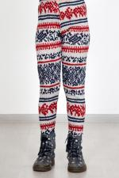 | 6831 | Легинсы Скандинавия А Арт. 6831 | https://likadress.ru/catalog/detskie_leginsy/~leginsy_skandinaviya_6381_ | 28 | 100.00 руб | Без скидки | 100.00 руб | Без скидки | 100.00 руб | Без скидки | 100.00 руб | Без скидки | 0 | 0.00 руб
 |  |  |  | 30 | 100.00 руб | Без скидки | 100.00 руб | Без скидки | 100.00 руб | Без скидки | 100.00 руб | Без скидки | 0 | 0.00 руб
 |  |  |  | 32 | 100.00 руб | Без скидки | 100.00 руб | Без скидки | 100.00 руб | Без скидки | 100.00 руб | Без скидки | 0 | 0.00 руб

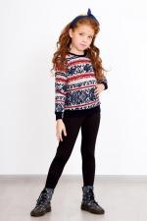 | 6639 | Толстовка Скандинавия Арт. 6639 | https://likadress.ru/catalog/tolstovki_zhenskie/~tolstovka_skandinaviya_s | 30 | 444.00 руб | 222.00 руб | 290.00 руб | 145.00 руб | 276.00 руб | 138.00 руб | 261.00 руб | 131.00 руб | 0 | 0.00 руб
 |  |  |  | 28 | 444.00 руб | 222.00 руб | 290.00 руб | 145.00 руб | 276.00 руб | 138.00 руб | 261.00 руб | 131.00 руб | 0 | 0.00 руб

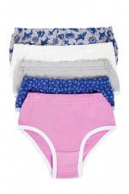 | 1281 | Трусы Детские Арт. 1281 | https://likadress.ru/catalog/detskie_bele/~trusy_detskie_1281 | 28 | 46.00 руб | 32.00 руб | 30.00 руб | 21.00 руб | 29.00 руб | 20.00 руб | 27.00 руб | 19.00 руб | 0 | 0.00 руб

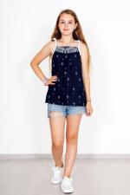 | 5409 | Блуза Ромашки С Арт. 5409 | https://likadress.ru/catalog/detskie_futbolki/~bluza_romashki_s_5409 | 32 | 230.00 руб | 115.00 руб | 150.00 руб | 75.00 руб | 143.00 руб | 72.00 руб | 135.00 руб | 68.00 руб | 0 | 0.00 руб
 |  |  |  | 30 | 230.00 руб | 115.00 руб | 150.00 руб | 75.00 руб | 143.00 руб | 72.00 руб | 135.00 руб | 68.00 руб | 0 | 0.00 руб

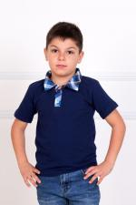 | 2021 | Футболка Поло Арт. 2021 | https://likadress.ru/catalog/detskie_futbolki/~futbolka_polo_2021 | 28 | 398.00 руб | 199.00 руб | 260.00 руб | 130.00 руб | 247.00 руб | 124.00 руб | 234.00 руб | 117.00 руб | 0 | 0.00 руб

 | 3404 | Юбка Мила Арт. 3404 | https://likadress.ru/catalog/detskie_platya/~yubka_mila_3404 | 30 | 1,071.00 руб | 536.00 руб | 700.00 руб | 350.00 руб | 665.00 руб | 333.00 руб | 630.00 руб | 315.00 руб | 0 | 0.00 руб
 |  |  |  | 36 | 1,071.00 руб | 536.00 руб | 700.00 руб | 350.00 руб | 665.00 руб | 333.00 руб | 630.00 руб | 315.00 руб | 0 | 0.00 руб

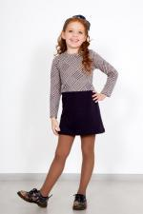 | 2765 | Платье Жюли Арт. 2765 | https://likadress.ru/catalog/detskie_platya/~plate_zhyuli_2765 | 30 | 750.00 руб | 525.00 руб | 490.00 руб | 343.00 руб | 466.00 руб | 326.00 руб | 441.00 руб | 309.00 руб | 0 | 0.00 руб
 |  |  |  | 32 | 750.00 руб | 525.00 руб | 490.00 руб | 343.00 руб | 466.00 руб | 326.00 руб | 441.00 руб | 309.00 руб | 0 | 0.00 руб

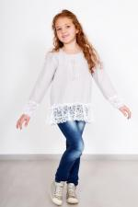 | 4114 | Блуза Ярослава СР Арт. 4114 | https://likadress.ru/catalog/detskie_futbolki/~bluza_yaroslava_sr_4114 | 28 | 643.00 руб | 322.00 руб | 420.00 руб | 210.00 руб | 399.00 руб | 200.00 руб | 378.00 руб | 189.00 руб | 0 | 0.00 руб

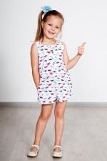 | 3773 | Комбинезон Фиеста Арт. 3773 | https://likadress.ru/catalog/detskie_kostyumy/~kombinezon_fiesta_3773 | 28 | 536.00 руб | 268.00 руб | 350.00 руб | 175.00 руб | 333.00 руб | 167.00 руб | 315.00 руб | 158.00 руб | 0 | 0.00 руб

 | 2927 | Рубашка Филипп Арт. 2927 | https://likadress.ru/catalog/detskie_rubashki/~rubashka_filipp_2927 | 32 | 505.00 руб | 354.00 руб | 330.00 руб | 231.00 руб | 314.00 руб | 220.00 руб | 297.00 руб | 208.00 руб | 0 | 0.00 руб
 |  |  |  | 34 | 505.00 руб | 354.00 руб | 330.00 руб | 231.00 руб | 314.00 руб | 220.00 руб | 297.00 руб | 208.00 руб | 0 | 0.00 руб

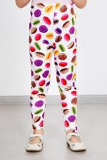 | 3029 | Легинсы Сладость Арт. 3029 | https://likadress.ru/catalog/detskie_leginsy/~leginsy_sladost_3029 | 36 | 444.00 руб | 178.00 руб | 290.00 руб | 116.00 руб | 276.00 руб | 110.00 руб | 261.00 руб | 104.00 руб | 0 | 0.00 руб
 |  |  |  | 28 | 444.00 руб | 178.00 руб | 290.00 руб | 116.00 руб | 276.00 руб | 110.00 руб | 261.00 руб | 104.00 руб | 0 | 0.00 руб
 |  |  |  | 38 | 444.00 руб | 178.00 руб | 290.00 руб | 116.00 руб | 276.00 руб | 110.00 руб | 261.00 руб | 104.00 руб | 0 | 0.00 руб

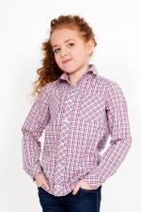 | 3155 | Рубашка Пэм Арт. 3155 | https://likadress.ru/catalog/detskie_rubashki/~rubashka_pem_3155 | 30 | 429.00 руб | 215.00 руб | 280.00 руб | 140.00 руб | 266.00 руб | 133.00 руб | 252.00 руб | 126.00 руб | 0 | 0.00 руб

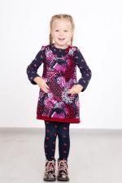 | 2350 | Сарафан Анюта Арт. 2350 | https://likadress.ru/catalog/detskie_platya/~sarafan_anyuta_2350 | 28 | 414.00 руб | 290.00 руб | 270.00 руб | 189.00 руб | 257.00 руб | 180.00 руб | 243.00 руб | 170.00 руб | 0 | 0.00 руб
 |  |  |  | 30 | 414.00 руб | 290.00 руб | 270.00 руб | 189.00 руб | 257.00 руб | 180.00 руб | 243.00 руб | 170.00 руб | 0 | 0.00 руб
 |  |  |  | 32 | 414.00 руб | 290.00 руб | 270.00 руб | 189.00 руб | 257.00 руб | 180.00 руб | 243.00 руб | 170.00 руб | 0 | 0.00 руб

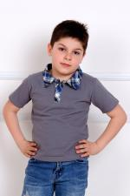 | 132 | Футболка Поло Арт. 132 | https://likadress.ru/catalog/detskie_futbolki/~futbolka_polo_132 | 28 | 398.00 руб | 199.00 руб | 260.00 руб | 130.00 руб | 247.00 руб | 124.00 руб | 234.00 руб | 117.00 руб | 0 | 0.00 руб

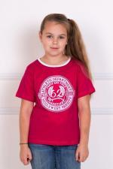 | 2224 | Футболка Камелот Арт. 2224 | https://likadress.ru/catalog/detskie_futbolki/~futbolka_kamelot_2224 | 30 | 291.00 руб | 204.00 руб | 190.00 руб | 133.00 руб | 181.00 руб | 127.00 руб | 171.00 руб | 120.00 руб | 0 | 0.00 руб
 |  |  |  | 32 | 291.00 руб | 204.00 руб | 190.00 руб | 133.00 руб | 181.00 руб | 127.00 руб | 171.00 руб | 120.00 руб | 0 | 0.00 руб

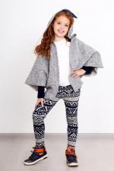 | 2701 | Легинсы Скандинавия Арт. 2701 | https://likadress.ru/catalog/detskie_leginsy/~leginsy_skandinaviya__2701 | 28 | 100.00 руб | Без скидки | 100.00 руб | Без скидки | 100.00 руб | Без скидки | 100.00 руб | Без скидки | 0 | 0.00 руб

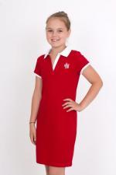 | 2441 | Платье Поло Арт. 2441 | https://likadress.ru/catalog/detskie_platya/~plate_polo_2441 | 32 | 750.00 руб | 300.00 руб | 490.00 руб | 196.00 руб | 466.00 руб | 186.00 руб | 441.00 руб | 176.00 руб | 0 | 0.00 руб

